FEBRERO INFO.P
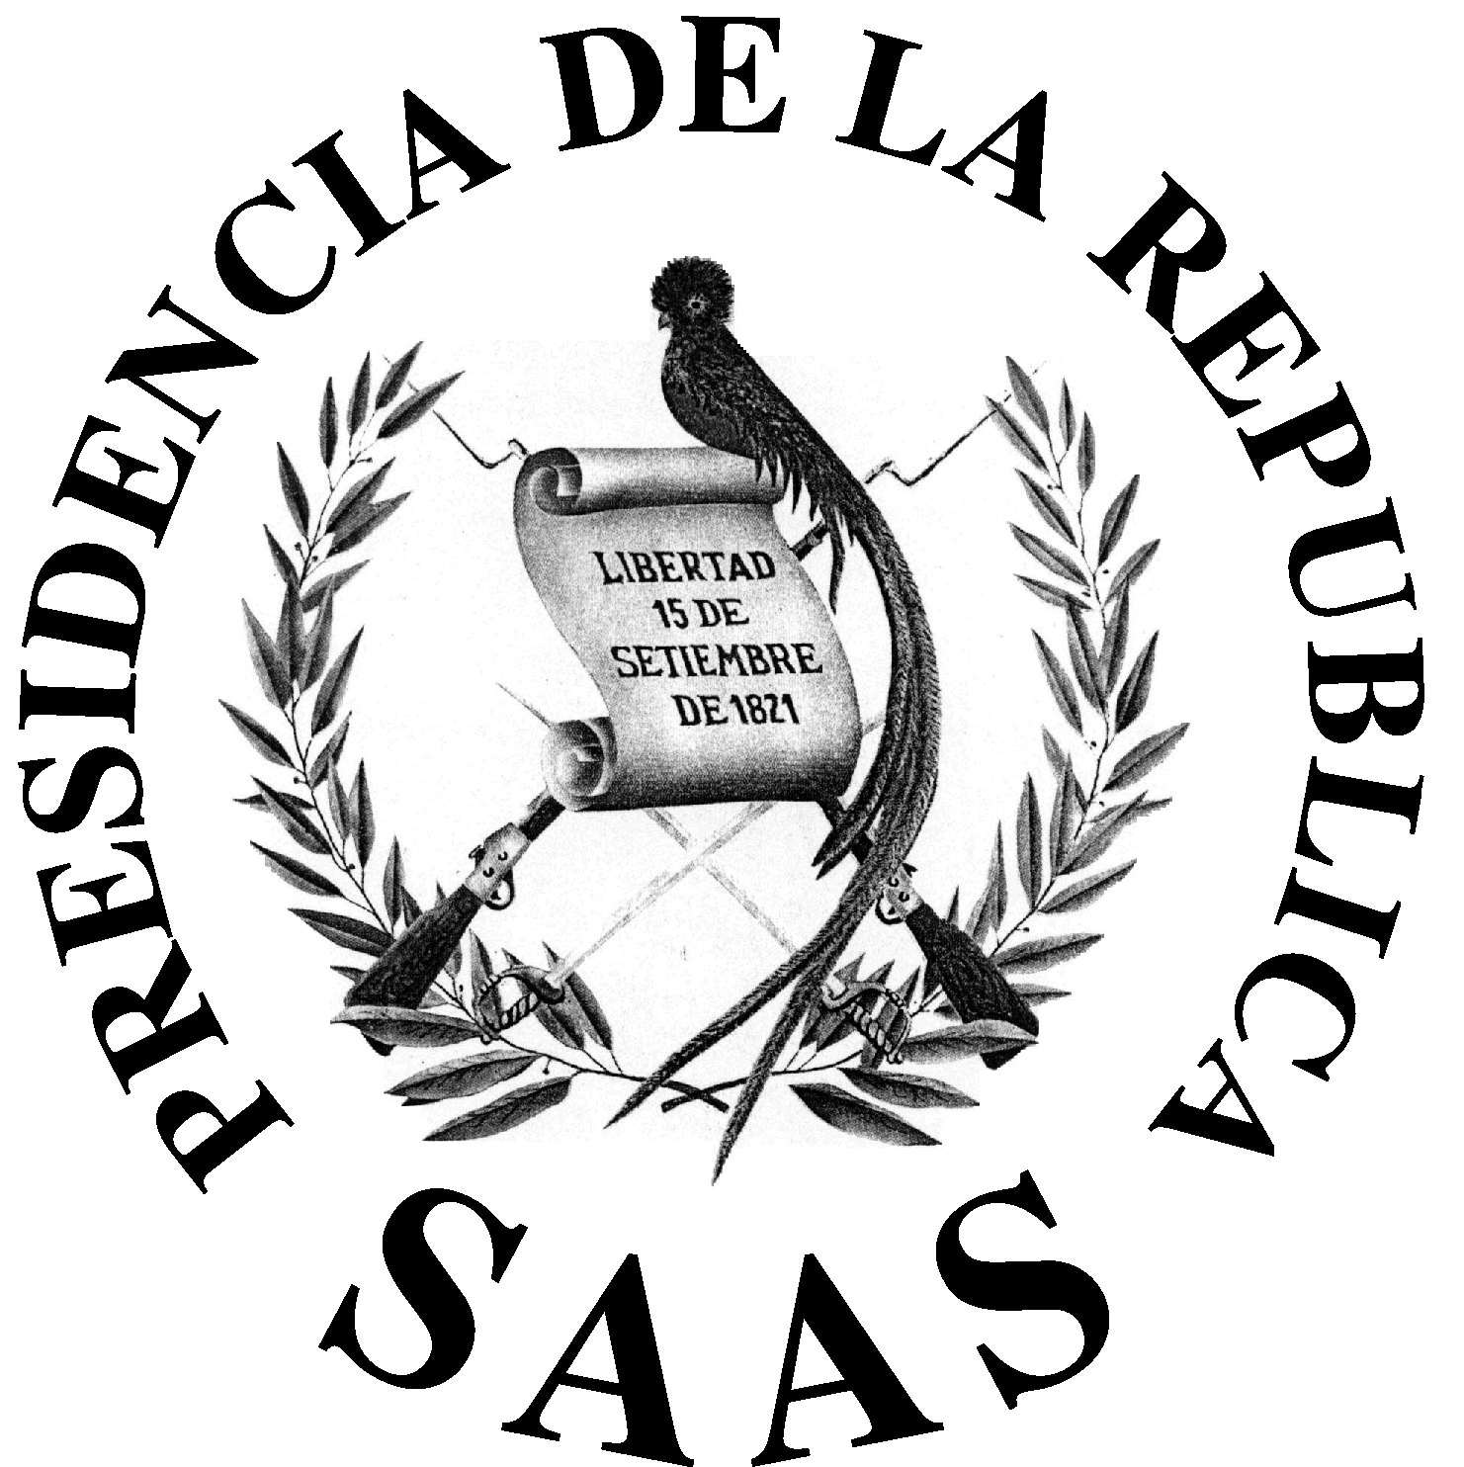

 | LISTADO DE VIAJES INTERNACIONALES
 | REALIZADOS Y LIQUIADOS EN EL MES DE FEBRERO 2020

En cumplimiento a la Ley de Acceso a la Informaciòn Decreto 57-2008, Articulo 10 Numeral 12 y Articulo 11 Numeral 3.
No. | FECHA EN QUE SE REALIZÓ EL VIAJE | NOMBRE | DESTINO | COSTO BOLETO AEREO | COSTO VIATICO EN EL EXTERIOR EN GTQ´S | MOTIVO DE VIAJE
1 | DEL 01/01/2020 AL 07/01/2020 | MARCO TULIO RUANO DIVAS | CANCUN-MEXICO | Q- | Q16,994.25 | SEGURIDAD PERSONAL Y PERIMETTRAL DEL HIJO DEL SEÑOR PRESIDENTE JIMMY MORALES, EN VIAJE A CANCUN-MEXICO
2 | DEL 05/01/2020 AL 05/01/2020 | JAIME DE JESUS DE LEON HERNANDEZ | TEGUCIGALPA-HOSDURAS | Q- | Q1,120.50 | COMISIÓN OFICIAL
3 | DEL 24/02/2020 AL 26/02/2020 | RONY MARROQUIN CISNEROS | SAN SALVADOR- EL SALVADOR | Q- | Q5,812.50 | SEGURIDAD PERSONAL Y PERIMETRAL DEL SEÑOR VICEPRESIDENTE EN VIAJE A EL SALVADOR.
4 | DEL 24/02/2020 AL 26/02/2020 | AXEL LUTIN HERNANDEZ | SAN SALVADOR- EL SALVADOR | Q- | Q5,812.50 | SEGURIDAD PERSONAL Y PERIMETRAL DEL SEÑOR VICEPRESIDENTE EN VIAJE A EL SALVADOR.
5 | DEL 24/02/2020 AL 26/02/2020 | CARLOS AUGUSTO MONROY | SAN SALVADOR- EL SALVADOR | Q- | Q5,812.50 | SEGURIDAD PERSONAL Y PERIMETRAL DEL SEÑOR VICEPRESIDENTE EN VIAJE A EL SALVADOR.
6 | DEL 24/02/2020 AL 26/02/2020 | HECTOR HAROLDO XICO GOMEZ | SAN SALVADOR- EL SALVADOR | Q- | Q6,003.52 | SEGURIDAD PERSONAL Y PERIMETRAL DEL SEÑOR VICEPRESIDENTE EN VIAJE A EL SALVADOR.
 |  |  |  | Q- | Q41,555.77

Nota: Dicha informción se obtuvo del Sistema de Contabilidad Integrada -SICOIN-

